Trang_bìa
Posts and Telecommunications Institute of Technology |  |  |  |  |  |  | Thiết kế |  | Tài liệu phát triển |  | Tên hệ thống |  |  | Xây dựng website đọc truyện |  |  |  | Người tạo |  | NVKien | Ngày tạo |  | 2023-10-10
 |  |  |  |  |  |  |  |  |  |  |  |  |  |  |  |  |  | Người cập nhật |  |  | Ngày cập nhật
 |  |  |  |  |  |  |  |  |  |  | Màn hình (ID) |  |  | register |  | Màn hình (Tên) |  | Đăng ký

 | Xây dựng website đọc truyện Tài liệu phát triển hệ thống

 | Version 1.0

 |  |  |  |  |  |  |  |  |  | 1. Mục đích |  |  |  | 7. Giao diện màn hình
 |  |  |  |  |  |  |  |  |  | 2. Giới hạn hoạt động |  |  |  | 8. Danh sách hạng mục
 |  |  |  |  |  |  |  |  |  | 3. Giới hạn hệ thống |  |  |  | 9. Khái quát chức năng
 |  |  |  |  |  |  |  |  |  | 4. Chức năng liên quan |  |  |  | 10. Xử lý chi tiết
 |  |  |  |  |  |  |  |  |  | 5. Không bao gồm
 |  |  |  |  |  |  |  |  |  | 6. Sơ đồ

Posts and Telecommunications Institute of Technology |  |  |  |  |  |  | Thiết kế |  | Tài liệu phát triển |  | Tên hệ thống |  |  | Xây dựng website đọc truyện |  |  |  | Người tạo |  | NVKien | Ngày tạo |  | 2023-10-10
 |  |  |  |  |  |  |  |  |  |  |  |  |  |  |  |  |  | Người cập nhật |  |  | Ngày cập nhật
 |  |  |  |  |  |  |  |  |  |  | Màn hình (ID) |  |  | register |  | Màn hình (Tên) |  | Đăng ký

 | Lịch sử chỉnh sửa

 | Ver |  | Ngày cập nhật |  |  | Nội dung cập nhật |  |  |  |  |  |  |  | Người cập nhật
 |  |  |  |  |  |  |  |  |  |  |  |  |  |  | Ngày duyệt |  | Người duyệt |  | Ngày duyệt |  |  | Người duyệt
 | 1 |  | 2023-10-10 |  |  | Tạo mới |  |  |  |  |  |  |  | NVKien

Posts and Telecommunications Institute of Technology |  |  |  |  |  |  | Thiết kế |  | Tài liệu phát triển |  | Tên hệ thống |  |  | Xây dựng website đọc truyện |  |  |  | Người tạo |  | NVKien | Ngày tạo |  | 2023-10-10
 |  |  |  |  |  |  |  |  |  |  |  |  |  |  |  |  |  | Người cập nhật |  |  | Ngày cập nhật
 |  |  |  |  |  |  |  |  |  |  | Màn hình (ID) |  |  | register |  | Màn hình (Tên) |  | Đăng ký

 | 1. Mục đích
 |  | - Dùng để đăng ký tài khoản mới
 |  | - Người đăng tin nhập đầy đủ các thông tin bắt buộc của công việc
 |  | - Sau khi nhất nút lưu, hệ thống sẽ kiểm tra
 |  |  | + Trường hợp phát sinh lỗi, hệ thống sẽ thông báo lỗi cho người dùng tại màn hình này.
 |  |  | + Nếu lưu thành công, hệ thống sẽ quay lại màn hình chính

 | 2. Giới hạn hoạt động
 |  | Không có

 | 3. Giới hạn hệ thống
 |  | Không có

 | 4. Chức năng liên quan
 |  | Không có

 | 5. Không bao gồm
 |  | Không có

Posts and Telecommunications Institute of Technology |  |  |  |  |  |  | Thiết kế |  | Tài liệu phát triển |  | Tên hệ thống |  |  | Xây dựng website đọc truyện |  |  |  | Người tạo |  | NVKien | Ngày tạo |  | 2023-10-10
 |  |  |  |  |  |  |  |  |  |  |  |  |  |  |  |  |  | Người cập nhật |  |  | Ngày cập nhật
 |  |  |  |  |  |  |  |  |  |  | Màn hình (ID) |  |  | register |  | Màn hình (Tên) |  | Đăng ký

Màn hình đăng ký
 | 6. Sơ đồ

Khởi động
hệ thống

Màn hình chính

User

 | Table

 |  |  | № | Loại | Tên |  |  |  |  |  |  | I/O | Ghi Chú
 |  |  | 1 | M | user |  |  | Table quản lý thông tin loại người dùng |  |  |  | I/0

 |  |  |  | ※ Loại (M: Master / T: Transaction table / Ⅰ: INI file / W: work table / V: view / S: stored procedures / L: SQL loader / F: file)

Thiết_kế
Posts and Telecommunications Institute of Technology |  |  |  | Thiết kế |  |  | Tài liệu phát triển |  |  |  | Tên hệ thống |  |  | Xây dựng website đọc truyện |  |  | Người tạo | NVKien | Ngày tạo | 2023-10-10
 |  |  |  |  |  |  |  |  |  |  |  |  |  |  |  |  | Người cập nhật |  | Ngày cập nhật
 |  |  |  |  |  |  |  |  |  |  | Màn hình (ID) |  |  | register |  | Màn hình (Tên) | Đăng ký

 | 7. Giao diện

 |  |  |  |  |  |  |  |  |  | *Hình giao diện chính

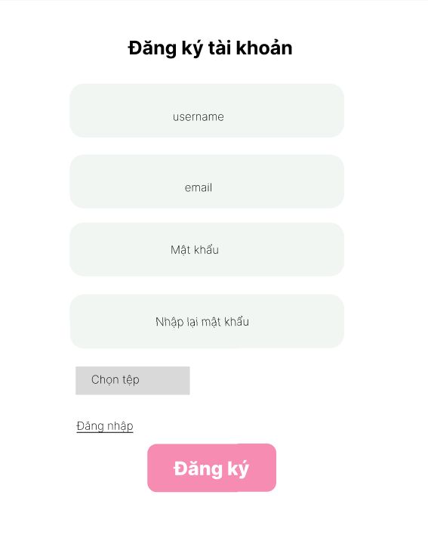

Vùng nhập

Posts and Telecommunications Institute of Technology |  |  |  | Thiết kế |  |  | Tài liệu phát triển |  |  |  | Tên hệ thống |  |  | Xây dựng website đọc truyện |  |  | Người tạo | NVKien | Ngày tạo | 2023-10-10
 |  |  |  |  |  |  |  |  |  |  |  |  |  |  |  |  | Người cập nhật |  | Ngày cập nhật
 |  |  |  |  |  |  |  |  |  |  | Màn hình (ID) |  |  | register |  | Màn hình (Tên) | Thêm truyện

 | 8. Danh sách hạng mục

 |  | [Vùng hiển thị cố định]
 |  | № | Tên hạng mục |  | Control |  |  |  | Nội dung hiển thị |  |  |  |  |  |  | Ý nghĩa
 |  | 1 | username |  | TextView |  |  |  | username |  |  |  |  |  |  | Mô tả nội dung nhập cho người dùng
 |  | 2 | email |  | TextView |  |  |  | email |  |  |  |  |  |  | Mô tả nội dung nhập cho người dùng
 |  | 3 | Mật khẩu |  | TextView |  |  |  | Mật khẩu |  |  |  |  |  |  | Mô tả nội dung nhập cho người dùng
 |  | 4 | Nhập lại mật khẩu |  | TextView |  |  |  | Nhập lại mật khẩu |  |  |  |  |  |  | Mô tả nội dung nhập cho người dùng
 |  | 5 | Avatar |  | File |  |  |  | Avatar |  |  |  |  |  |  | Mô tả nội dung nhập cho người dùng

 |  | [Vùng nhập]
 |  | № | Tên hạng mục | Loại dữ liệu | Độ dài |  |  | Bắt buộc |  | I/O | Control |  | Format |  | Ghi chú
 |  | 1 | username | Chuỗi chữ | 100 |  |  | Y |  | In | TextInput
 |  | 2 | email | Chuỗi chữ | 100 |  |  | Y |  | In | TextInput
 |  | 3 | Mật khẩu | Chuỗi chữ | 20 |  |  | Y |  | In | TextInput |  |  | pasword
 |  | 4 | Nhập lại mật khẩu | Chuỗi chữ |  | 20 |  | Y |  | In | TextInput |  |  | pasword
 |  | 5 | Avatar | File | 256 |  |  |  |  | In | FileInput

 |  | [Vùng nút]
 |  | № | Tên hạng mục |  | Control |  |  |  |  |  |  | Ghi chú
 |  | 1 | Đăng nhập |  | Button
 |  | 2 | Đăng ký |  | Button

Posts and Telecommunications Institute of Technology |  |  |  | Thiết kế |  |  | Tài liệu phát triển |  |  |  | Tên hệ thống |  |  | Xây dựng website đọc truyện |  |  | Người tạo | NVKien | Ngày tạo | 2023-10-10
 |  |  |  |  |  |  |  |  |  |  |  |  |  |  |  |  | Người cập nhật |  | Ngày cập nhật
 |  |  |  |  |  |  |  |  |  |  | Màn hình (ID) |  |  | register |  | Màn hình (Tên) | Thêm truyện

 | 9. Khái quát chức năng
 |  | (1) Hiển thị ban đầu
 |  |  | 1. Hiển thị màn hình ở trạng thái ban đầu

 |  | (2) Xử lý nhập email
 |  |  | 1. Nhấn TextInput email để nhập email
 |  |  | 2. Nếu email không hợp lệ, hiển thị lỗi

 |  | (3) Chọn hoàn thành | Xử lý nhập mật khẩu
 |  |  | 1. Nhấn TextInput mật khẩu, nhập lại mật khẩu
 |  |  | 2. Nếu mật khẩu nhập lại không khớp, hiển thị lỗi

 |  | (4) Chọn ảnh
 |  |  | 1. Nhấn vào button "chọn tệp" để thêm ảnh
 |  |  | 2. Hiển thị folder để người dùng chọn ảnh
 |  |  | Sau khi chọn hoàn tất hiển thị kết quả ra view

 |  | (5) Đăng ký
 |  |  | 1. Nhấn button "Đăng ký" để xử lý
 |  |  | 2. Kiểm tra thông tin ở các trường bắt buộc
 |  |  | Nếu có lỗi, thông báo lỗi tại màn hình này
 |  |  | Lưu thành công thì chuyển đến màn hình xác thực

Posts and Telecommunications Institute of Technology |  |  |  | Thiết kế |  |  | Tài liệu phát triển |  |  |  | Tên hệ thống |  |  | Xây dựng website đọc truyện |  |  | Người tạo | NVKien | Ngày tạo | 2023-10-10
 |  |  |  |  |  |  |  |  |  |  |  |  |  |  |  |  | Người cập nhật |  | Ngày cập nhật
 |  |  |  |  |  |  |  |  |  |  | Màn hình (ID) |  |  | register |  | Màn hình (Tên) | Thêm truyện

 | 10. Xử lý chi tiết
 |  | (1) Hiển thị ban đầu
 |  |  | Xem chi tiết
 |  | (2) | Xử lý nhập email
 |  |  | Xem chi tiết
 |  | (3) Đã hoàn thành | Xử lý nhập mật khẩu
 |  |  | Xem chi tiết
 |  | (4) Chọn ảnh
 |  |  | Xem chi tiết

 |  | (5) Đăng ký
 |  |  | Xem chi tiết

Xử lý chi tiết 10.3
Posts and Telecommunications Institute of Technology |  |  |  | Thiết kế |  | Tài liệu phát triển | Tên hệ thống | Xây dựng website đọc truyện |  | Người tạo | NVKien | Ngày tạo | 2023-10-10
 |  |  |  |  |  |  |  |  |  | Người cập nhật |  | Ngày cập nhật
 |  |  |  |  |  |  | Màn hình (ID) | register | Màn hình (Tên) | Đăng ký

 | 10. Xử lý chi tiết
 |  | (3) Chọn hoành thành
 |  |  | 1. Nhấn vào ô TextInput Mật khẩu để nhập mật khẩu
 |  |  | 2. Nhấn vào ô TextInput Nhập lại Mật khẩu để nhập lại mật khẩu
 |  |  | 3. Nếu mật khẩu nhập lại không đúng thì hiện cảnh báo

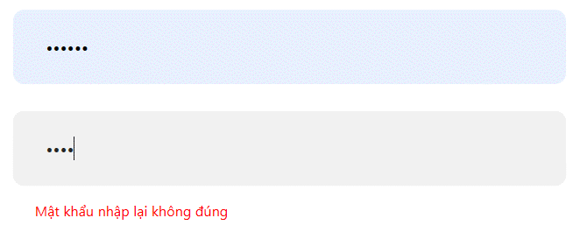

 |  |  |  |  | Hình minh hoạ

Xử lý chi tiết 10.4
Posts and Telecommunications Institute of Technology |  |  |  |  |  |  |  | Thiết kế |  | Tài liệu phát triển | Tên hệ thống | Xây dựng website đọc truyện |  |  | Người tạo | NVKien | Ngày tạo | 2023-10-10
 |  |  |  |  |  |  |  |  |  |  |  |  |  |  | Người cập nhật |  | Ngày cập nhật
 |  |  |  |  |  |  |  |  |  |  | Màn hình (ID) | register | Màn hình (Tên) |  | Đăng ký

 | 10. Xử lý chi tiết
 |  | (4) Chọn giờ ảnh
 |  |  | 1. Nhấn vào Button "File Choose" để xử lý
 |  |  | 2. Hiển thị Folder để người dùng chọn ảnh

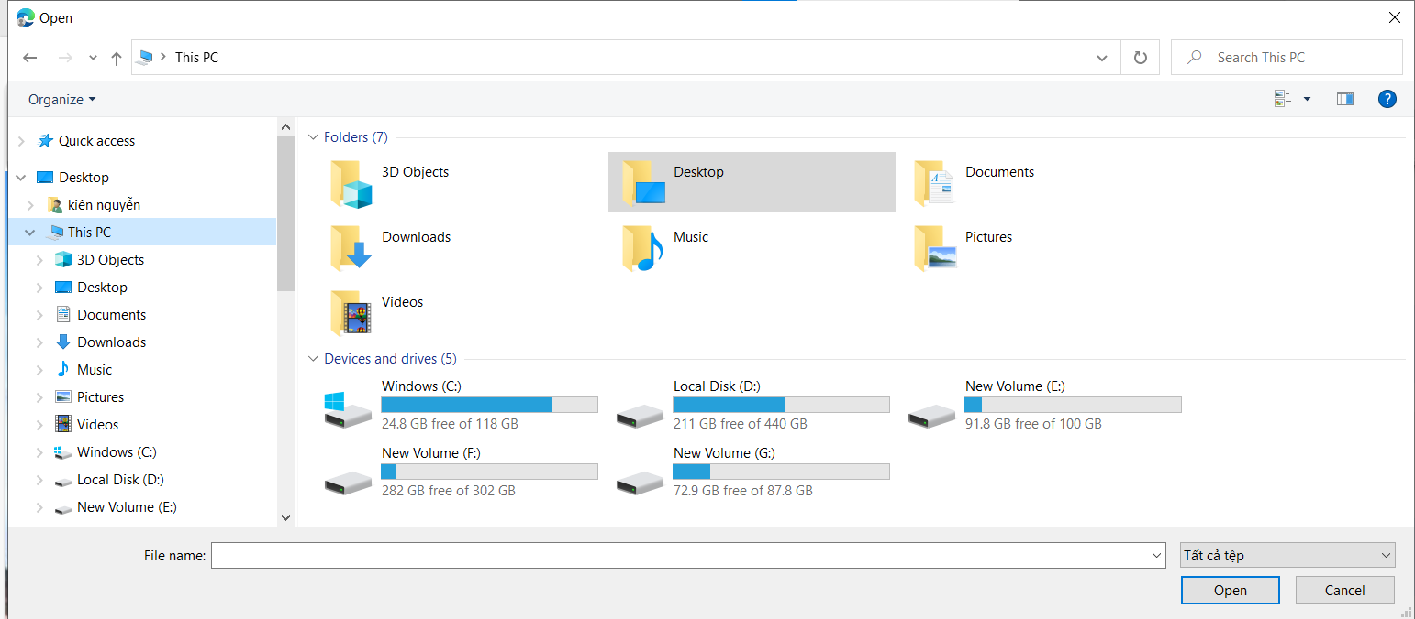

 |  |  |  |  |  |  | Hình minh hoạ

 |  |  |  | a. Xử lý button Open
 |  |  |  |  | Hiển thị ảnh ra view
 |  |  |  | b. Xử lý button CANCEL
 |  |  |  |  | Quay lại trạng thái ban đầu

 |  |  |  | 4. Nếu phát sinh lỗi, thông báo tại màn hình này
 |  |  |  | Ngược lại, thành công thì hiện ảnh lên màn hình

 |  |  |  |  | Thông báo |  |  |  | Trường hợp |  |  |  |  | Message Code
 |  |  |  |  |  | FAIL |  |  | File không đúng định dạng |  |  |  |  | ERR_FILE_IMAGE

